Budget for genhusning
Budgetmodel for genhusning |  |  |  |  |  | I alt
 |  |  |  |  | 34,759,400 kr.

 |  |  | TAST TYPE | TAST ANTAL | TAST BELØB
KONTO | GENHUSNINGSUDGIFTER |  |  |  |  | BELØB

925,410 | Udlejningsbrochure udarbejdelse |  |  |  | 20,000 kr. | 20,000 kr.
925,420 | Trykudgifter nyhedsbreve, varslingsbreve, beboermøder m.v. |  |  |  | 25,000 kr. | 25,000 kr.
925,510 | Honorar til ekstern Genhusningskonsulent, inkl. evt. kørsel | ja / nej | ja |  | 3,500,000 kr. | 3,500,000 kr.
925,510 | Honorar til Beboerkoordinator | ja / nej | ja |  | 1,500,000 kr. | 1,500,000 kr.
925,515 | Honorar til intern Genhusningskonsulent | ja / nej | nej |  | 0 kr.
925,520 | Sanitetsvogne inkl. leje og rengøring |  | stk. |  | 0 kr.
925,530 | Trykudgifter nyhedsbreve, varslingsbreve, beboermøder m.v. |  | mdr. |  | 0 kr.
925,535 | Husleje, reduktion mv. genhusningsboliger inden byggestart (anden afd.) |  | mdr. | 24 | 7,500 kr. | 180,000 kr.
925,540 | Husleje, reduktion mv. genhusningsboliger i byggeperioden (anden afd.) |  | stk. |  | 0 kr.
925,543 | Varmeudgifter/indtægter i genhusningsboliger (anden afd.) |  | stk. | 24 | 200 kr. | 4,800 kr.
925,543 | Vandudgifter/indtægter i genhusningsboliger (anden afd.) |  | stk. | 24 | 100 kr. | 2,400 kr.
925,542 | El-udgifter/indtægter i genhusningsboliger (anden afd.) |  | stk. |  | 0 kr.
925,543 | Antenneudgifter/indtægter i genhusningsboliger (anden afd.) |  | stk. | 24 | 50 kr. | 1,200 kr.
925,550 | Varmeudgifter/indtægter i tomgangsboliger (i afd.) |  | stk. | 240 | 200 kr. | 48,000 kr.
925,551 | Vandudgifter/indtægter i tomgangsboliger (i afd.) |  | stk. | 240 | 100 kr. | 24,000 kr.
925,552 | El-udgifter/indtægter i tomgangsboliger (i afd.) |  | stk. |  | 0 kr.
925,553 | Antenneudgifter/indtægter i tomgangsboliger (i afd.) |  | stk. | 2,160 | 150 kr. | 324,000 kr.
925,560 | Husleje, reduktion mv. tomgangsleje, inden byggestart (i afd.) |  | mdr. | 240 | 7,500 kr. | 1,800,000 kr.
925,565 | Husleje, reduktion mv. tomgangsleje inkl. forbrugsudgifter i byggeperioden (i afd.) |  | mdr. | 1,800 | 9,500 kr. | 17,100,000 kr.
925,570 | Flytteomk. Opmagasinering, flyttekompensation m.v. |  | stk. | 300 | 20,000 kr. | 6,000,000 kr.
925,575 | Midlertidig flytning af div. abonnementer inden byggestart |  | i alt | 100 | 100 kr. | 10,000 kr.
925,576 | Midlertidig flytning af div. abonnementer i byggeperioden |  | i alt | 200 | 100 kr. | 20,000 kr.
925,580 | Diverse udgifter vedr. projektering, istandsættelse og løsøre til genhusning |  | i alt | 300 | 10,000 kr. | 3,000,000 kr.
925,585 | Indfrielse forbedringsarbejder (råderet/lejetillæg) inden byggestart |  | i alt | 10 | 40,000 kr. | 400,000 kr.
925,586 | Indfrielse forbedringsarbejder (råderet/lejetillæg) i byggeperioden |  | i alt | 20 | 40,000 kr. | 800,000 kr.
925,590 | Planering og etablering af område for pavillonby |  | stk. |  | 0 kr.
925,590 | Pavillon inkl. opstilling,transport, matriale til opklodsning m.m. |  | stk. |  | 0 kr.
925,590 | Tilslutning af el, vand, varme og kloak |  | stk. |  | 0 kr.
925,590 | Afrigning og retablering af pavillonby |  | stk. |  | 0 kr.
925,595 | Leje af pavillonby inkl brandforsikring (xx antal pavilloner i lejeperiode xx mdr.) |  | mdr. |  | 0 kr.

925,596 | Forbrug pavillonby |  | mdr. |  | 0 kr.

 |  |  |  |  | I ALT | 34,759,400 kr.

Eksempel på brug af budgetmodellen for en sag med genhusning af 300 boliger i andre lejligheder. (Ikke pavillonby)
Godt at vide om sagen:
- Der skal genhuses 50 boliger ad gangen.
- Det er semi-svært at udleje tidsbegrænset i dette område før renoveringen går i gang.
- Renoveringen vil tage 3 år. Hver bolig skal renoveres i 6 måneder.
Husk at du på næste ark kan læse en kort vejledning til, hvordan du bruger arket.

Vejledning
Vejledning til budgetmodel

1. Hvordan kan du taste tal ind?
2. Sådan tilføjer du en række
3. Sådan fjerner du en række
4. Konverter til PDF eller print ud

1. Hvordan kan du taste tal ind?

Du tilføjer data til modellen ved at taste ind i de tre lyse kolonner tast type, tast antal og tast beløb. Et eksempel er ved udgiften huslejereduktion, der opgøres månedligt. Her tastes i første kolonne "mdr." for at angive, at det er på månedsbasis. Eksempelvis tastes 24 for antallet af måneder, der er huslejereduktion (24 måneder = 2 år). Til sidst tastes det månedlige beløb, som sættes af til huslejereduktion. I dette tilfælde er det 7.500 kroner, hvorfor det tastes ind. Herefter vil modellen selv summere op det samlede beløb til huslejereduktion og skrive det i kolonnen "Beløb".
Hvis du ønsker at ændre navnet på en udgift eller kontonummer, har du også mulighed for at gøre dette direkte i den enkelte celle.
Du har også mulighed for at ændre navnet: "Budgetmodel for genhusning," hvis du ønsker at kalde modellen for noget andet.
Bemærk, at der er sat en tastebegrænsning op omkring de andre celler i modellen for at undgå fejl.
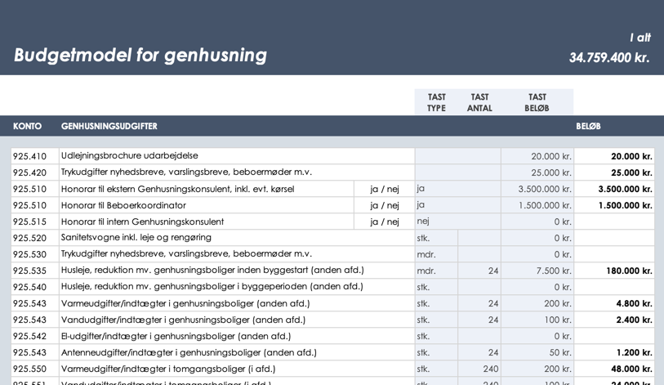

2. Sådan tilføjer du en række

Hvis du ønsker at tilføje en ny udgift, kan du oprette en ny række i modellen ved at trykke på et rækkenummer i venstre side for at markere hele rækken, og herefter højreklikke og trykke: "Indsæt" for at sætte en ny række ind. Rækken sættes ind oven over den markerede række.
I nogle tilfælde mærkeres formlen fra "Beløb"-kolonnen ikke med over. Vi anbefaler, at du for en sikkerhedsskyld trykker på et cellen i "Beløb"-kolonnen oven over den indsatte række, og her kører den lille firkant i højre side ned over den nye celle. På den måde duplikeres formlen i Beløb til den nye række.
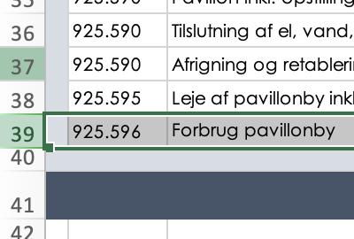

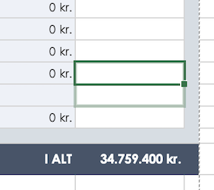

3. Sådan fjerner du en række

Hvis du ikke ønsker at have alle udgifterne med i din model, er det simpelt at fjerne rækker.
Du fjerner en række ved at markere en hel række ved at trykke på rækkens nummer i venstre side, som du ønsker at fjerne. Herefter højreklikker du og trykker på: "Slet".
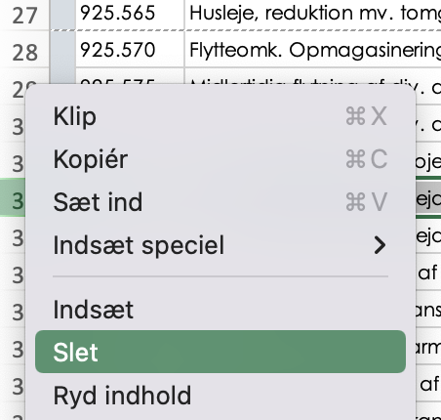

4. Konverter til PDF eller print ud

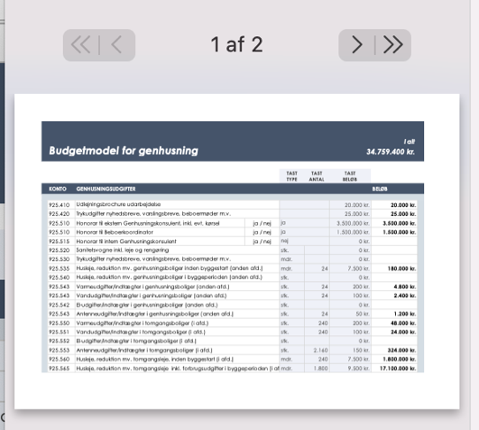
Modellen er lavet, så den i bredden udfylder en hel A4-side uden at overlappe. Dette gør modellen god, hvis du ønsker at sende arket som PDF eller printe det ud fysisk.
Du printer arket eller opretter det som en PDF på samme måde som i andre tilfælde. Vær dog opmærksom på, at A4 siden skal være på langs for at få hele modellen med.

